스토리보드
 |  |  |  |  |  |  |  | y
스토리보드

프로젝트명 | Ohouse | 화면명 | Header | 디바이스 | Desktop | 화면설명(Description)
디렉토리 | Header | 작성자 | 최정태 |  |  | 1 | 탑배너
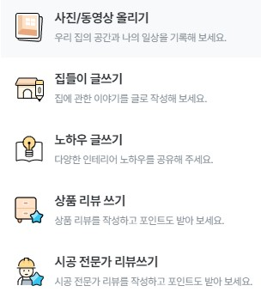 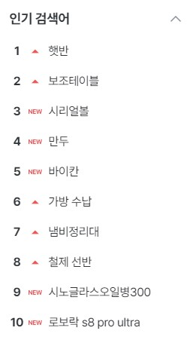 YOUR SCREEN LAYOUT HERE |  |  |  |  |  | 2 | 메인메뉴
 |  |  |  |  |  | 3 | 로그인메뉴
 |  |  |  |  |  | 4 | 글쓰기메뉴
 |  |  |  |  |  | 5 | 서브메뉴
 |  |  |  |  |  | 6 | 인기검색어
1
6
 |  |  |  |  |  | 개발 사항
2
4
 |  |  |  |  |  | 1. 탑배너 클릭 시 쿠폰 페이지 이동. 2. 메인메뉴 마우스 hover 시 서브메뉴 보이는 기능 3. 로그인/회원가입/고객센터 페이지 이동 4. 글쓰기 클릭시 모달 창 생성 5. 서브메뉴 클릭시 오버된 서브메뉴 보이기 6. 인기검색어 3초마다 자동 슬라이드 기능 클릭 시 모달 창 생성

